Publication Material
2023-TW
LINE POINTS

LINE POINTS 加好友廣告 : Publication Material

■LINE POINTS 加好友廣告上架素材示意圖

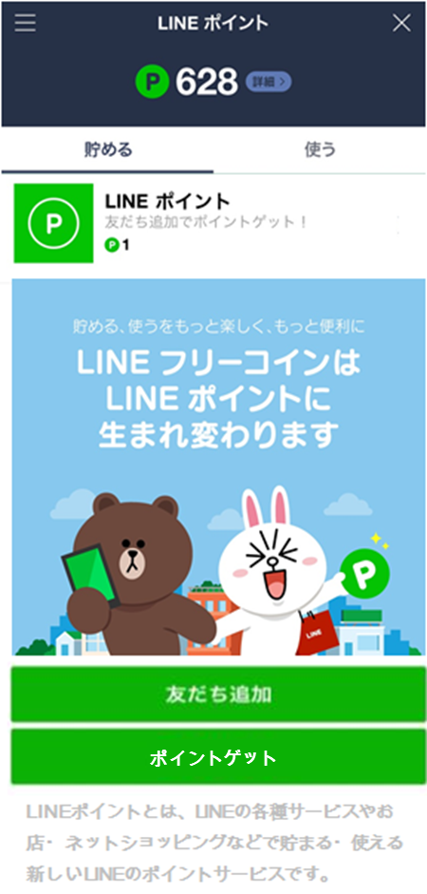
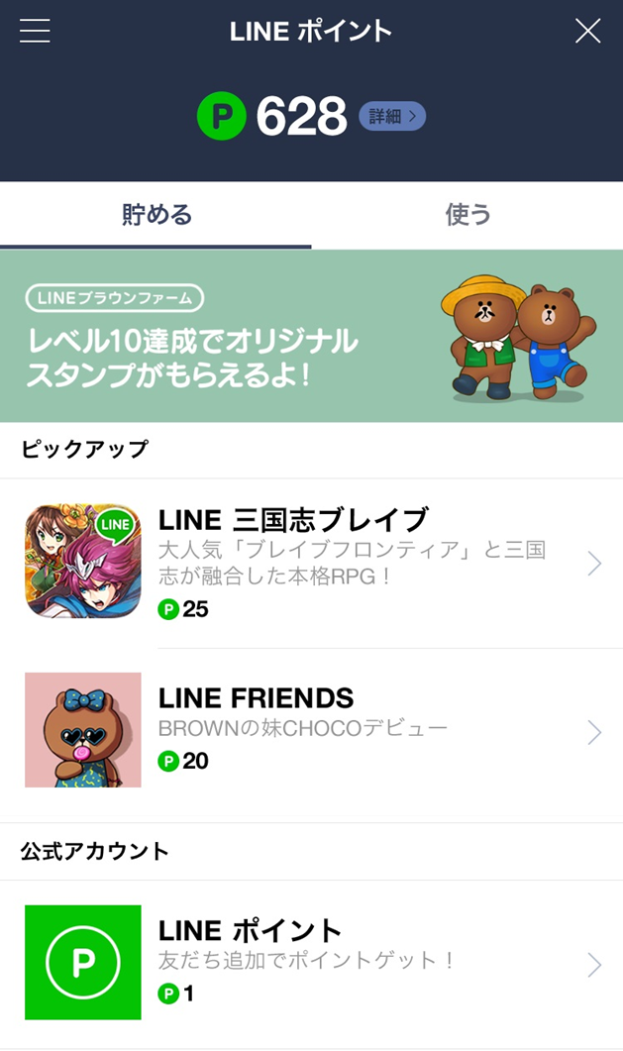
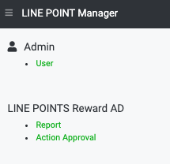
4
官方帳號後台介面 *範例
1
2
3
LIN E POINTS 廣告任務列表
活動詳細資訊頁
5

■LINE POINTS 加好友廣告: 上架素材準備表
No | 上架準備資料 （請參考上方示意圖序號） | 檔案格式 | 檔案尺寸規範 | 備註 | 表格填寫欄位 | 字數計算列 | 規定字數
/ | LINE ID | text | ・此功能僅限填入認證官方帳號（藍盾牌）、企業官方帳號（綠盾牌）
是否將此活動轉換受眾 與LAP及官方帳號共享？ |  | 是，右方填入官方帳號Search ID 否，右方可留空 |  | ・僅限填入認證(藍盾牌)、企業(綠盾牌)之官方帳號
每日分量設定 |  | 是，右方填入每日分量 否，右方可留空 |  | 若欲設定每日分量，請於右方填入 eg) 2/1 20,000 2/2 20,000
POINTS後台報表系統 權限邀請接收信箱 |  | 僅限填寫一組收件信箱 權限將分享給初次使用的客戶。 如透過代理商下訂，則請填寫代理商收件信箱一組。
① | 圖示 | PNG | 512×512px （File size < 600kb） | 請提供PNG檔案.
② | 官方帳號名稱 | text | 13個字內 | ・字數若超過13個字元以上， 可能會因機型限制造成APP名稱被截斷的情況發生。 ・半形全形(含空白)皆算一個字元。 |  | 0 | 13
③ | 廣告說明欄 | text | 30個字內 | ・半形全形(含空白)皆算一個字元。 ・此欄位內容僅能以一行顯示，不可做斷行格式設定。 ・用字請務必遵守廣告素材規範。 |  | 0 | 30
④ | 詳細説明頁内縮圖 | PNG | 960×540px （File size < 300kb） | 請提供PNG檔案
⑤ | 點數發放方式説明 | Fixed | 定型文 |  | 將指定帳號加為好友，就能獲得點數！
 | 詳細説明頁內文 | text | 900個字內 | ・半形全形(含空白)皆算一個字元。 ・不可放置圖檔。 ・用字請務必遵守廣告素材規範。 |  | 0 | 900

素材提供截止期限 |  |  | 請務必於上架前 6個工作日的11:00前提供
廣告素材規範 |  |  | https://tw.linebiz.com/download/line-points

